Template
Project Name: |  |  | Code Challenge
Module Name: |  |  | Login, Add Cart, Remove, Checkout
Reference Document:
Created by: |  |  | DANNY RIGOBERTO ARGUETA BRAN
Date of creation: |  |  | 10/06/2023
Date of review:

TEST CASES DETAILS |  |  |  |  |  |  |  | TEST EXECUTION
TEST CASE ID | FEATURE | TEST CASE | DESCRIPTION | PRE-CONDITION | TEST STEPS | TEST DATA | EXPECTED RESULT | EXECUTION DATE | ACTUAL RESULT | EXECUTED BY | STATUS (PASS/FAIL) | ATTACHMENTS
CP001 | Log in | Accesar al sitio | Verificar el resultado a la hora de ingresar datos en el login | Usuario valido | ingresar a la pagina: Saucedemo.com | Usuario | Login exitoso, navegacion a pantalla de inicio | 2023-06-03 | El usuario es capaz de hacer login | Danny Argueta | Exitoso
 |  |  |  | Acceso a internet | seleccionar el campo de login | Contraseña
 |  |  |  | Contrasena valida | Escribir usuario valido
 |  |  |  |  | ir al campo de contraseña
 |  |  |  |  | Escribir contraseñas validas
CP002 | Log in | Denegar acceso al sitio | Verificar el resultado a la hora de ingresar los datos de log in con contraseña invalida | Usuario valido | ingresar a la pagina: Saucedemo.com | Usuario | Login no permitido, no acceso a pantalla de inicio} | 2023-06-03 | El usuario no es capaz de hacer login | Danny Argueta | Exitoso | 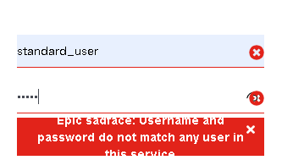
 |  |  |  | Acceso a internet | seleccionar el campo de login | Contraseña
 |  |  |  | Contraseña invalida | Escribir usuario valido
 |  |  |  |  | ir al campo de contraseña
 |  |  |  |  | Escribir contraseñas invalida

CP003 | Log in | Denegar acceso al sitio | Verificar el resultado a la hora de ingresar los datos de log in con usuario invalido | Usuario invalido | ingresar a la pagina: Saucedemo.com | Usuario | Login no permitido, no acceso a pantalla de inicio | 2023-06-03 | El usuario no es capaz de hacer login | Danny Argueta | Exitoso
 |  |  |  | Acceso a internet | seleccionar el campo de login | Contraseña
 |  |  |  | Contraseña valida | Escribir usuario invalido
 |  |  |  |  | ir al campo de contraseña
 |  |  |  |  | Escribir contraseñas valida

CP004 | Log out | Log out del sitio web | Verificar el resultado de log out del sitio | Log in exitoso | CP001 Exitoso | Usuario | Se realiza el log out correctamente de la aplicacion | 2023-06-03 | El usuario es capaz de realizar log out | Danny Argueta | Exitoso | 
 |  |  |  | Acceso a internet | Acceder a pantalla de inicio | Contraseña
 |  |  |  |  | Log out de la aplicacion | Proceso log out

CP005 | Add to cart | Verificar que el usuario pueda agregar objetos al carrito de compras | Permitir que el usuario pueda anadir diferentes productos al carrito de compras y estos puedan ser revisados al acceder a el | Log in exitoso | Seleccionar el boton "Add to cart" | Objetos de compra | Se espera que el carrito de compras muestre todos los objetos anadidos y su informacion | 2023-06-03 | El carrito de compras muesta los objetos seleccionados y sus datos para la compra | Danny Argueta | Exitoso | 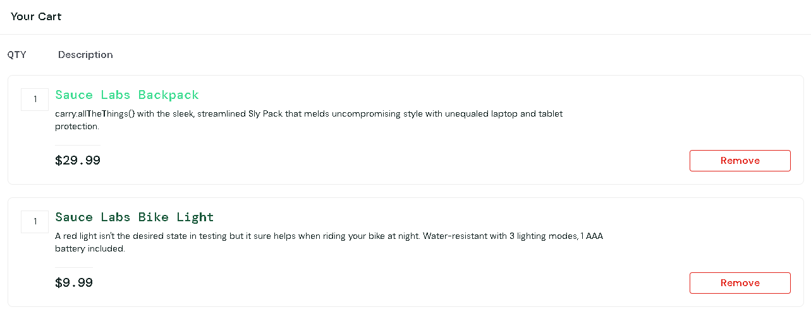
 |  |  |  | Acceso a internet | Seleccionar el boton de carrito de compras | Proceso de anadir objetos
 |  |  |  | Objetos creados

CP006 | Remove to cart | Verificar que el usuario pueda remover objetos al carrito de compras | Permitir que el usuario pueda remover diferentes productos al carrito de compras y estos puedan ser revisados al acceder a el | Log in exitoso | Seleccionar el boton "Add to cart" | Objetos de compra | Se espera que los objetos que seran removidos no se muestren mas | 2023-06-03 | El usuario es capaz de eliminar los objetos que no desea | Danny Argueta | Exitoso | 
 |  |  |  | Acceso a internet | Seleccionar el boton de carrito de compras | Proceso de anadir objetos
 |  |  |  | Objetos creados | Seleccionar el boton de Remove | Proceso de remover objetos

CP007 | Checkout | Verificar que el usuario pueda confirmar su compra | Permitir que el usuario pueda confirmar la compra de los diferentes productos del carrito de compras | Log in exitoso | Seleccionar el boton "Add to cart" | Objetos de compra | Se espera que los objetos que han sido selecionados puedan ser comprados | 2023-06-04 | El usuario es capaz de efectuar su compra | Danny Argueta | Exitoso | 
 |  |  |  | Acceso a internet | Seleccionar el boton de carrito de compras | Proceso de anadir objetos
 |  |  |  | Objetos creados | Seleccionar el boton de checkout | Proceso de pago

